댓글
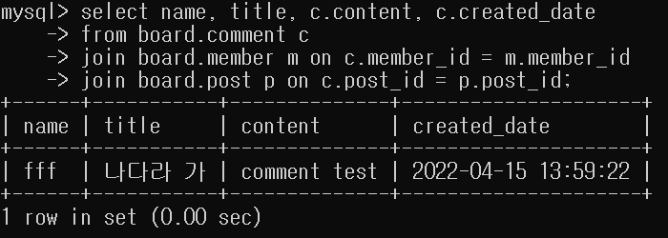
게시글 조회

카테고리>
제목

작성 날짜

작성자

내용

목록 | 수정 | 삭제

작성자 ID |  |  |  | 댓글 작성
댓글 내용 |  |  |  | insert into board.COMMENT (CONTENT, MEMBER_ID, CREATED_DATE)
작성자 ID |  |  |  | values (?, ?, ?);
댓글 내용
작성자 ID |  |  |  | 댓글 조회
댓글 내용 |  |  |  | select name, c.content, c.created_date
작성자 ID |  |  |  | -> from board.comment c
댓글 내용 |  |  |  | -> join board.member m on c.member_id = m.member_id
작성자 ID |  |  |  | -> where post_id = ?;
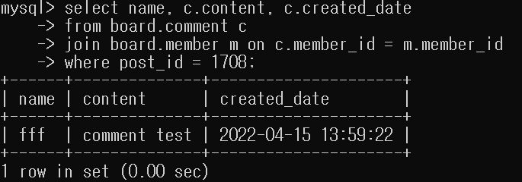
댓글 내용

작성자 ID
댓글을 작성하세요

 |  |  | 등록

 |  |  |  | (post, member 테이블 세 개 조인 시 - 그냥 연습)
 |  |  |  | select name, title, c.content, c.created_date
 |  |  |  | -> from board.comment c
 |  |  |  | -> join board.member m on c.member_id = m.member_id
 |  |  |  | -> join board.post p on c.post_id = p.post_id;

ERD
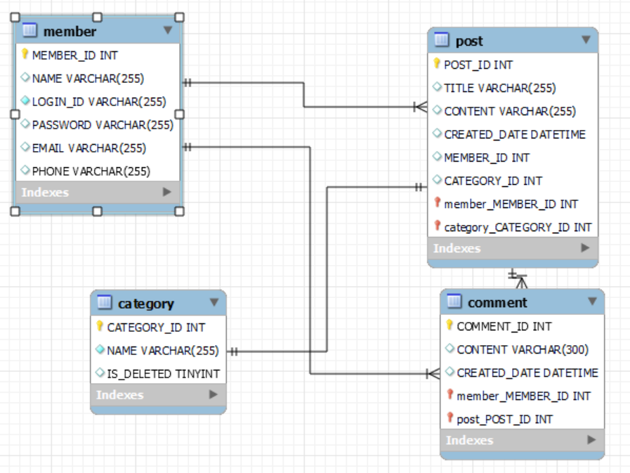

*여기서 relation은 논리적일 뿐, 실제 데이터베이스에는 적용되지 않음.
(외래키 설정 X)

